画面
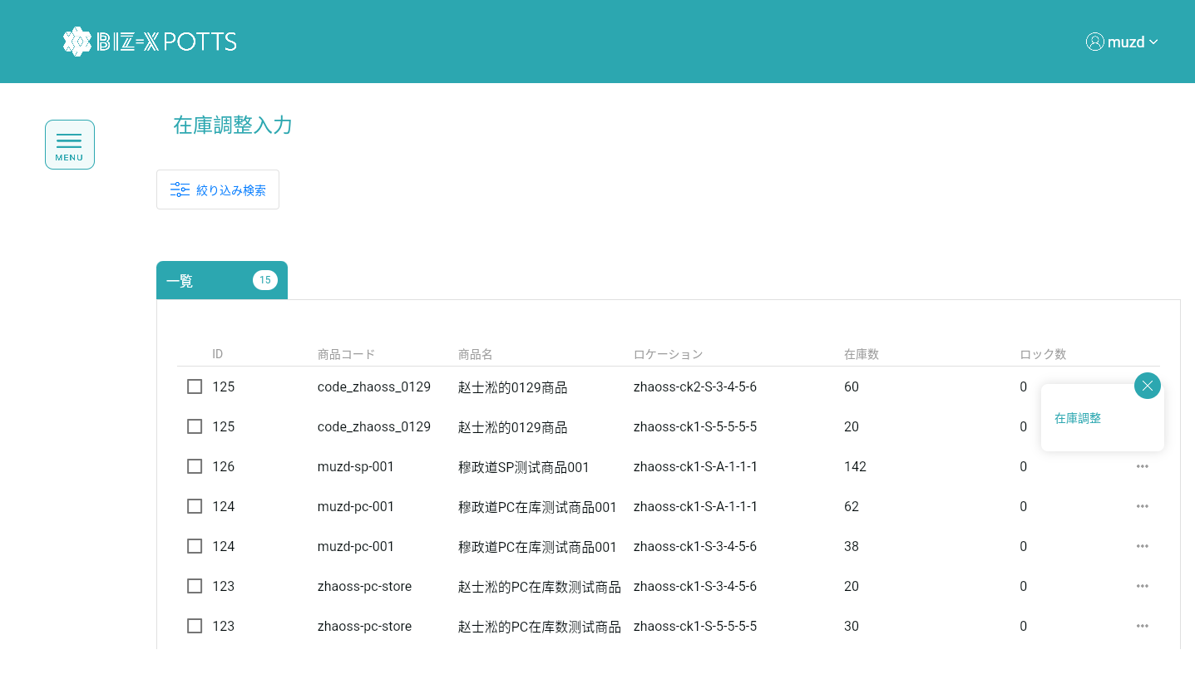
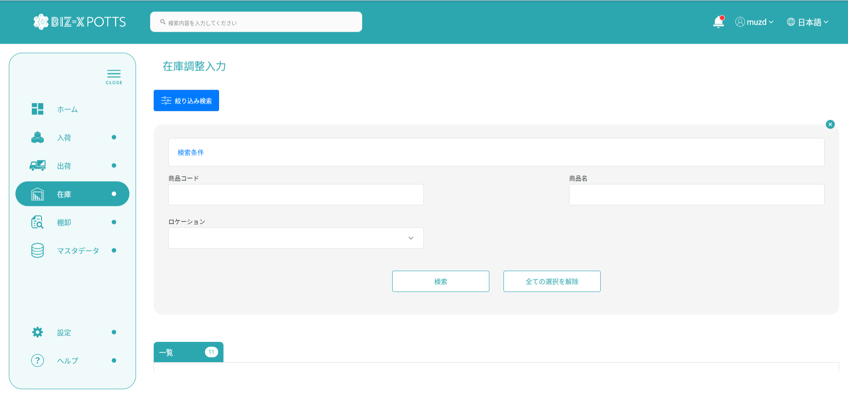
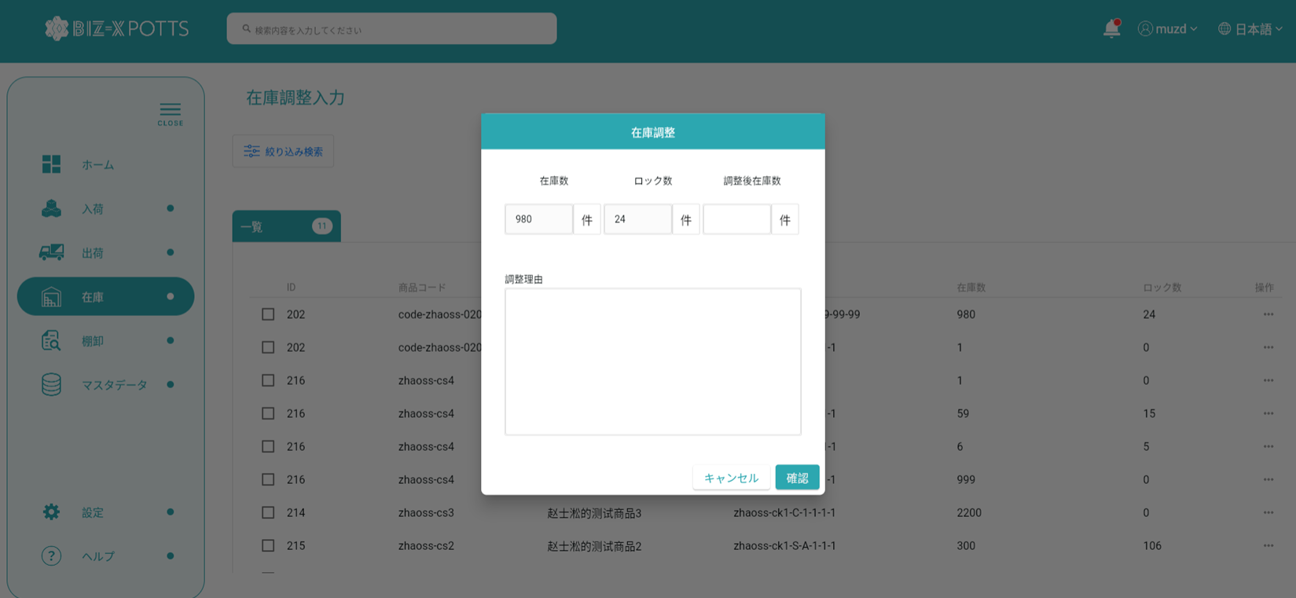
機能設計書 |  | システム名 | プロジェクト名 | 登録日付 | 更新日付
 |  | Biz-X POTTS
画面レイアウト |  | サブシステム名 | 機能名名 | 登録担当者 | 更新担当者
 |  | 在庫 | 在庫調整入力

 | 画面レイアウト

画面 (SP)
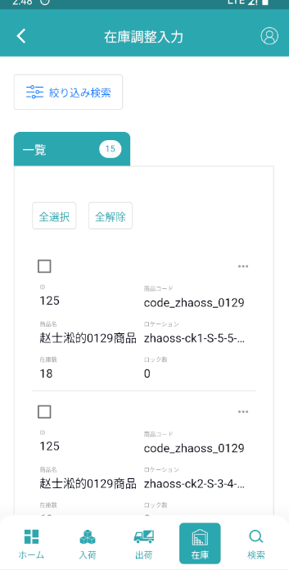
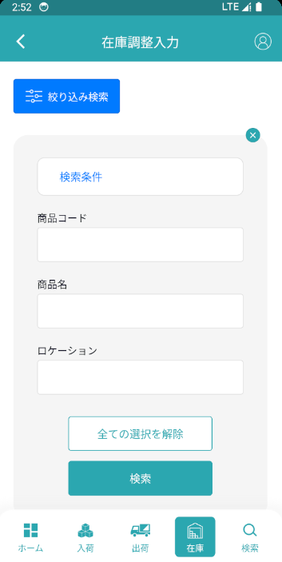
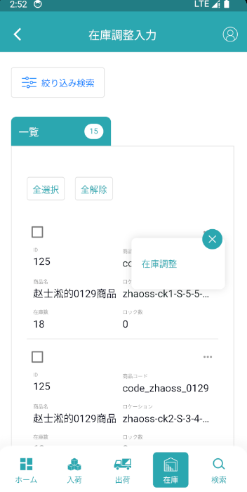
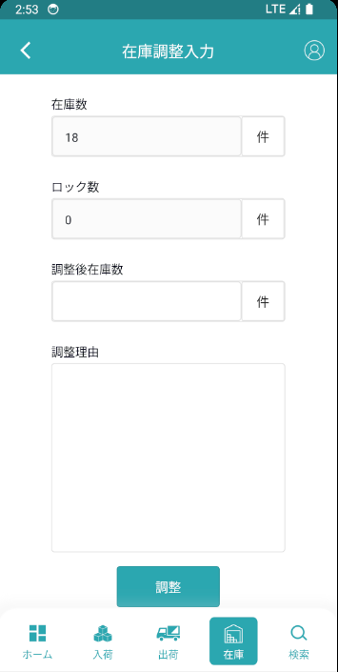
機能設計書 |  | システム名 | プロジェクト名 | 登録日付 | 更新日付
 |  | Biz-X POTTS
画面レイアウト |  | サブシステム名 | 機能名名 | 登録担当者 | 更新担当者
 |  | 在庫 | 在庫調整入力

 | 画面レイアウト

画面項目定義 (SP)
機能設計書 |  |  | システム名 |  |  |  | プロジェクト名 |  |  |  |  |  | 登録日付 |  |  | 更新日付
 |  |  | Biz-X POTTS
画面項目定義 |  |  | サブシステム名 |  |  |  | 機能名名 |  |  |  |  |  | 登録担当者 |  |  | 更新担当者
 |  |  | 在庫 |  |  |  | 在庫調整入力

No | 項目名 | ID | 種類 | 属性 | DB 桁数 | 画面 桁数 | IO | タブ | 必須 | 表示 | 配置 | IME | ref | chk | 書式 |  | 概要 | 登録時仕様 |  | 更新時仕様
 |  |  |  |  |  |  |  |  |  |  |  |  |  |  |  |  |  | 取得元 | 仕様 | 取得元 （照会/削除も同様） | 仕様
PC端参照
 | 検索条件
 | 商品コード |  |  |  |  |  |  |  |  |  |  |  |  |  |  |  |  | mtb_product(商品マスタ) | 商品コード
 | 商品名 |  |  |  |  |  |  |  |  |  |  |  |  |  |  |  |  | mtb_product(商品マスタ) | 商品_名称
 | ロケーションコード |  |  |  |  |  |  |  |  |  |  |  |  |  |  |  |  | mtb_location(ロケーションマスタ) | ロケーションコード
 | 在庫一覧
 | ID
 | 商品コード |  |  |  |  |  |  |  |  |  |  |  |  |  |  |  |  | mtb_product(商品マスタ) | 商品コード
 | 商品名 |  |  |  |  |  |  |  |  |  |  |  |  |  |  |  |  | mtb_product(商品マスタ) | 商品_名称
 | ロケーションコード |  |  |  |  |  |  |  |  |  |  |  |  |  |  |  |  | mtb_location(ロケーションマスタ) | ロケーションコード
 | 在庫数 |  |  |  |  |  |  |  |  |  |  |  |  |  |  |  |  | dtb_product_location(商品在庫位置) | 在庫数
 | ロック数 |  |  |  |  |  |  |  |  |  |  |  |  |  |  |  |  | dtb_product_location(商品在庫位置) | ロック数
 | 在庫調整
 | 在庫数 |  |  |  |  |  |  |  |  |  |  |  |  |  |  |  |  | dtb_product_location(商品在庫位置) | 在庫数
 | ロック数 |  |  |  |  |  |  |  |  |  |  |  |  |  |  |  |  | dtb_product_location(商品在庫位置) | ロック数
 | 調整後在庫数 |  |  |  |  |  |  |  |  |  |  |  |  |  |  |  |  | dtb_store_move(在庫調整) | 調整後数量
 | 調整理由 |  |  |  |  |  |  |  |  |  |  |  |  |  |  |  |  | dtb_store_move(在庫調整) | 移動調整理由

イベント仕様 (SP)
機能設計書 |  |  | システム名 |  | プロジェクト名 | 登録日付 |  | 更新日付
 |  |  | Biz-X POTTS
イベント仕様 |  |  | サブシステム名 |  | 機能名名 | 登録担当者 |  | 更新担当者
 |  |  | 在庫 |  | 在庫調整入力

PC端参照
No | 対象 | イベント |  | 処理内容 |  |  | 備考
 |  | 初期化 |  | 検索条件をクリアして検索 検索表dtb_store（在庫） left join dtb_product_location（商品在庫位置） 検索条件：「会社_ID」＝登録者の会社ID 「年月」＝現在の年月 「商品ID」でグループ表示 |  |  | 関連表：mtb_product(商品マスタ) mtb_location(ロケーションマスタ) dtb_store(在庫)
 |  | 检索 |  | 入力された検索条件に基づいてデータを検索する 検索表dtb_store（在庫） left join dtb_product_location（商品在庫位置） 条件：「商品コード」＝入力された「商品コード」 「商品名」like入力の「商品名」 「ロケーション」＝入力された「ロケーション」 「会社_ ID」=登録者の会社ID 「年月」＝現在の年月 「商品ID」でグループ表示 |  |  | 関連表：mtb_product(商品マスタ) mtb_location(ロケーションマスタ) dtb_store(在庫)
 | table一覧行データ | 调整 |  | 在庫調整ダイアログを表示する 選択のデータの「在庫数」「ロック数」を表示する |  |  | 閉じる可能
 | 在庫調整ダイアログ | 確認 |  | 1 check「調整後在庫数」と「調整理由」が入力されているか 2 check「調整後在庫数」=「在庫数」の場合は、「在庫数を調整してください」を提示する 3 check「調整後在庫数」<「ロック数」 満たされていない場合は、「調整後の在庫数は現在のロック数より小さくできません」 次の実行を満たす場合 4表dtb_store_move（在庫調整）データを挿入する フィールド：「移動調整区分」＝「2：調整」 「移動先ロケーションID」＝選択したデータの「ロケーションID」 「商品ID」＝選択したデータの「商品ID」 「調整前数量」＝選択したデータの「在庫数」 「調整後数量」=画面入力の「調整後在庫数」 「移動調整日付」＝現在時刻 「移動調整理由」＝画面入力の「調整理由」 「会社_ ID」=登録者の会社ID 5更新表dtb_store（在庫） フィールド：「在庫数」＝「在庫数」＋（「調整後数量」-「調整前数量」） 「調整数」＝「調整数」＋（「調整後数量」-「調整前数量」） 6更新表dtb_product_location（商品在庫位置） フィールド：「在庫数」＝「在庫数」＋（「調整後数量」-「調整前数量」） 7更新表dtb_store_history（受払明細） データを挿入 「入出庫数」＝（「調整後数量」-「調整前数量」）の絶対値 「調整後数量」-「調整前数量」>0の場合 「入出庫区分」＝「1：入庫」 「調整後数量」-「調整前数量」<0の場合 「入出庫区分」＝「2：出庫」 「アクシング区分」＝「在庫調整」 8調整成功を表示する、一覧データを更新する

